جدول المتابعة

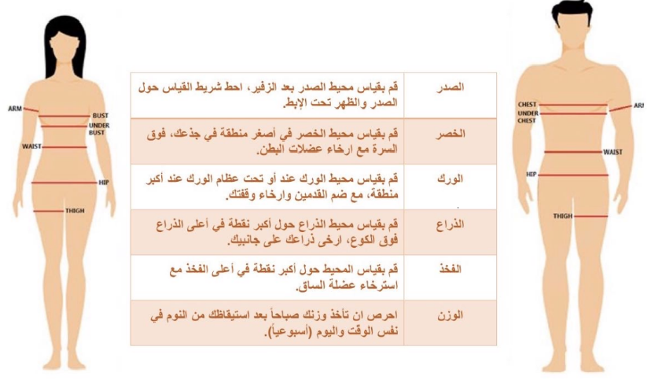
 | جدول المتابعة الاسبوعية

 | الاسبوع | تاريخ المراجعة | الوزن | الصدر | الخصر | الورك | الذراع | الفخذ
 | البداية | 2024-07-06
 | 1 | 2024-07-13
 | 2 | 2024-07-20
 | 3 | 2024-07-27
تاريخ التجديد | 4 | 2024-08-03
 | 5 | 2024-08-10
 | 6 | 2024-08-17
 | 7 | 2024-08-24
 | 8 | 2024-08-31
 | 9 | 2024-09-07
 | 10 | 2024-09-14
 | 11 | 2024-09-21
 | 12 | 2024-09-28

 |  |  |  | يتم اخذ والوزن والقياسات يوم السبت

